舊世界末日編年史
前言
本作世界觀及故事以北歐神話為藍本延伸設計，並以三成奇幻七分寫實要素為比例來詮釋此架空世界。 |  | 原始要素

 |  | 原創要素

世界概述 |  | 種族解釋
名稱 | 說明 | 名稱 | 勢力 | 解釋
整體 | 以【現實宇宙】的元素來對應整個北歐神話的世界，意旨整個神話世界都是發生在宇宙中的一個星系。【以下統稱特拉希爾】 | 神族 | 阿薩神族 華納神族 | 外型如同人類但能靈活應用魔素的族群，居住在世界樹偏上層受到魔素之流壟罩的行星，長年都處在魔素放射地帶使得有非常豐富的魔素資源。 也因此使神族發展出相當高度的魔素文明，最具代表性的就是能夠通往各行星的彩虹橋裝置。 ．阿薩神族 - 十分依賴魔素能源，製造了許多以魔素為動力的裝置、武器，甚至製造了能夠直接從世界樹恆星汲取魔素的魔能融爐。 ．華納神族 - 將魔素應用在自然上，以控制自然生態為主，因為反對阿薩神族貪婪的汲取魔素資源與其對立。
世界樹 | 北歐神話中支撐九大世界的一棵大樹， 意旨是維持九大世界不可或缺的存在。 特拉希爾中的巨大恆星，如同太陽系中太陽的存在，不斷散發著稱為魔素的能量使得周圍纏繞著相當濃密的星雲，並受到恆星重力的影響，呈現如同大樹般的外型。 | 人類 | 中立 or 阿薩神族 | 居住於魔素黑潮外圍的行星，就如同現實人類般普通，文明程度相當於中世紀前期，並不知道特拉希爾的其他種族，僅會用【神】來稱之。 曾將阿薩神族奉為神，但被認為是弱小的種族因而被阿薩神族拋棄。
九大世界 | 特拉希爾中的九顆行星，每個行星上都有各自的特色及文明。 | 矮人 | 阿薩神族 | 居住於有黑暗原野之稱的行星，陸地上幾乎無法生存因而居住在地底，擁有十分高超的工藝技術，被阿薩神族所重視，提供魔晶石給其製造魔素裝置以及武器。
 | 阿斯嘉德行星 - 阿薩神族居住地，擁有相當高度的魔素文明。 | 精靈 | 華納神族 | 華納神族陣營，外型多變，可以是人、獸、昆蟲等等，與自然生態共生。
 | 華納行星 - 華納神族居住地，以豐富的自然資源為主。 | 巨人 | 華納神族 | 居住於人類行星的另一側，也是在魔素之流外的行星，巨人族體型龐大到可以如同一座山，以大地為身、河流為血、石頭為心，不依靠魔素也擁有強大的力量，但數量十分稀少。
 | 亞爾夫行星 - 精靈居住地，被森林壟罩的地區。
 | 穆斯貝爾行星 - 火之國、荒蕪之地，僅有一位火之巨人在此駐守。
 | 中庭行星 - 人類居住地，於魔素之流外星雲海之上，資源十分平庸。 | 龍 | ？？？ | 體型十分巨大但數量稀少的種族，能在宇宙中飛行，擁有智慧能夠用與人交談但不常出現在人面前。 龍本身就是一個巨大的魔素載體，跟神族不同的是神族是依靠世界樹的輻射來取得魔素，龍則可以自己生產魔素。 龍的誕生和死亡一直是個謎，據說是由世界樹誕生，死亡時也會回歸世界樹。
 | 約頓行星 - 巨人居住地，於魔素之流外星雲海之上，以石頭和山脈為主。
 | 尼德威爾行星 - 矮人居住地，行星僅有一半在魔素之流內，且位於星雲海底下僅有短時間能受到光照，有黑暗原野之稱，並有豐富的礦脈資源。
 | 海姆行星 - 冰之國、死亡之國，位於魔素之流的分岔地帶，完全無法受到光照，終年壟罩迷霧的寒冷地帶。
魔素能源 | 用於解釋北歐神話中類似於魔法性質的行為，是遊戲中的核心設定。 魔素是由世界樹恆星釋放出來的輻射能量，穿梭於世界的每一個角落，是一個無法肉眼所見的神秘能量，而靈魂正是魔素的最終型態。 因世界樹的大意識產生了萬物的靈魂，而眾神正是管理者。萬物情緒的波動，正是魔素的流動，因此能夠控制魔素者可說是得以控制他方的情緒。 | 惡意 | ？？？ | 因阿薩神族過度採集世界樹魔素，世界樹所產生的靈魂瘟疫精神意識體，特拉希爾內所產生的負面能量（恐懼、傲慢、忌妒、邪淫、憤怒、忌妒、貪婪等）都將是催化惡意的要素，穿梭在世界上任何一處，寄宿於強大的客體內，末日之時寄宿於邪龍尼德霍格的靈魂內，蠶食鯨吞世界樹的魔素……






眾神之主
奧丁
阿薩神族戰線
反叛
密探
福金
未來女神
詩寇蒂
新世界
神族延續計畫
倖存者
逆神者
無名
人類
因逆神計畫而產生意外因素
中庭行星
末日戰場
諸神黃昏
恆星
世界樹
華納神族戰線
龍族
末日邪龍
尼德霍格
原定目標
意外因素導致改變發射目標
影響
合作
蠶食鯨吞
魔素能源
遭受恆星爆炸風壓
福金看見人類無限的潛力，請詩寇蒂保護他們至新世界。
阿薩神族陣營
華納神族陣營
人類陣營
？？？
永恆之槍
發射裝置
矮人
華納神
巨人
精靈
靈魂瘟疫
惡意
寄宿
被過度採集魔素，所產生的靈魂瘟疫，又因末日大戰產生的負面能量而被催化出惡意這意識體。
魔素黑潮 | 魔素為恆星所散發的神秘能量，但也會受到恆星重力影響而產生週期性的現象，而魔素黑潮所經的區域都會照亮著周圍的星雲，使得整個星系就像一顆巨大的樹般。
魔能融爐 | 由於阿薩神族十分依賴魔素能源，因此和矮人聯手製造了能夠直接從世界樹恆星強制汲取魔素的裝置。 而熔爐的啟動燃料需要十分特殊的燃料，只能在海姆行星上取得，但因為極端氣候使得取得相當不易，偶然間奧丁發現了與該燃料十分相近的另一種燃料，就是人類的靈魂，因此便開始在人類世界中不斷挑起戰爭。 但在長期的汲取下，世界樹的能量明顯削弱，引起了華納神族的注意進而引發戰爭。可以說是引發末日的主因。

大事件
名稱 | 說明
末日前兆 | 從世界樹的能量減弱為末日的開端。
 | 華納神族 - 發現了阿薩神族的魔能融爐，無法用勸說的方式停止阿薩神族汲取魔素，因而集結了精靈和巨人準備攻打阿薩神族。
 | 人類 - 因世界樹能量減弱使得日照時間減少，陷入了長期的嚴冬，物資缺乏加上之前由奧丁挑撥的戰爭產生的種族分裂，世界充滿了猜忌和衝突的陰影，戰爭和惡意支配了人類世界。
 | 阿薩神族 - 察覺了華納神族的舉動，也開使集結士兵準備應戰，矮人也加入了軍隊中製造大量的魔素武器。
 | 邪龍（尼德霍格） - 有著末日象徵的邪龍穿過了星雲海來到了世界樹上層，盤旋在宇宙間伺機等待著大戰的開端。
末日之戰 | 戰爭終究一觸即發，而人類世界的中庭行星因為是矮人和阿薩神族的中繼站，同時也是魔素熔爐的燃料地區，而變成主要戰場。 所有神族、精靈、矮人、巨人、龍都聚集到了人類世界進行著生靈塗炭的大戰，弱小的人類捲入這場爭鬥中使其近乎滅絕，而殘存的人類僅能不斷的逃跑苟活著。
諸神黃昏 | 戰爭許久後阿薩神族在中庭的勢力日漸敗退，華納神族也在此投入主力部隊，但這點也在奧丁的計畫之內，以中庭為戰場目的是為透過戰爭取得大量的靈魂燃料來製造魔素，並故意放水讓華納神族的主力都集結於此，再使用所有熔爐能量強化的永恆之槍毀滅中庭，一次殲滅所有生靈物。 然而一個意外的因素使得原本應該射向中庭的永恆之槍，卻偏離了目標射向了世界樹恆星，受到劇烈能量衝擊的恆星呈現塌縮現象，最終引發了大爆炸，烈火柱貫穿整個特拉希爾，周圍行星、生物無一倖免，整個星系逐漸地塌陷…… 焦黑龜裂的大地，散落沉入於不在寧靜的海底，觸目所及的只剩滔天巨浪及生靈塗炭的光景，所有行星剩下一片死寂逐漸沉入永劫的黑暗，世界樹核心也轉變為一顆超新星散發著異樣的光芒，並逐漸吞噬周遭的行星殘骸。
新世界 | 第十行星位於特拉希爾的邊緣，因為沒有任何特色或生物存在長期處於冰封狀態，顯得十分不起眼，而在世界樹橫爆炸時產生的熱能融化了行星上的冰，使底下的陸地展露出來，溶化後的冰也形成了海洋，漸漸孕育出新的生命，新世界也就此誕生。 第十行星也具有魔素能源，在世界樹恆星毀滅前也是不斷受到魔素之流的影響，雖然因距離較遠受到的量也較小，但因長期的冰封使得所有魔素都儲存在大地之中。 在諸神黃昏前，奧丁透過諾恩三女神知道了世界毀滅的結局，即使再有自信的奧丁認為是無稽之談但也為此保留了一個後路『就算世界毀滅了，也要延續阿薩神族的生存』因此選出了奧丁血親的一對男女透過彩虹橋送往只有阿薩神族知道的第十行星 - 新世界。(但因為諸神黃昏中的意外因素，真正到達新世界是殘存的人類)
諸神黃昏時的意外因素 | 這事件有幾個關鍵人物 : ．無名人類 - 一名在末日之戰中倖存下來的無名人類，他在偶然中得知整個戰爭的真相以及奧丁的所作所為，決定以最弱小的人類之姿對奧丁展開報復行動。 ．福金(奧丁身旁的密探) - 在末日之前，時常被奧丁派到中庭觀察人類的密探，長期在人類世界中巡迴因而對人類有些許的情感，而當奧丁為了燃料而命令其在人類間挑起戰爭時就開始對奧丁的忠心產生動搖，在末日之戰時被派往前線中庭作戰，也因此交會了要向奧丁復仇的無名人類，體會到了人類存在著其他種族都沒有的無限可能性。
 | 整個復仇行動如下 : ．在福金的幫助下將殘存無幾的人類偷偷帶往阿斯嘉德，並乘上前往新世界的彩虹橋。 ．福金阻止永恆之槍的發射(沒能成功阻止，但改變了發射軌道)。 ．無名人類假扮福金向奧丁回報戰況。
 | 末日之戰中人類只能四處逃竄，不斷尋找著下一個避難地，其中一位人類在尋找避難地時結識了身在前線的福金，並從中得知了整個戰爭的真相以及奧丁的所作所為，決定以最弱小的人類之姿對奧丁展開報復行動。 他深知人類絕對沒辦法跟神族正面衝突，因而使用挑撥的方式暗地裡來影響整體戰局，並在過程中又再次遇見了福金，福金對這位人類的作為感到驚訝，本應不適合人類生存的戰場，居然能存活下來並能從中引導戰局，加上日前對奧丁的決策感到不滿，因而開始幫助這名人類的復仇計畫，盼望能停止奧丁的暴行。 戰況如同奧丁的計畫般順利的發展，在永恆之槍發射前，假扮成福金的無名人類襲擊了奧丁，但始終不敵神族的強大能力。
 | 『貪婪擾亂了思緒，失去了部下的忠心，自大蒙蔽了雙眼，輕忽了弱小人類蘊含著的無限可能，奧丁…大火是容易被吹熄的。』人類在臨死前這麼說著，奧丁不以為意的繼續著他的計畫，發射了永恆之槍。 永恆之槍始終沒辦法阻止，但在福金的叛變行動下改變了發射軌道，原以為勝券在握的奧丁看著永恆之槍慢慢偏離軌道朝著世界樹恆星飛去，他才認清自己的失敗。

舊世界基底-特拉希爾示意圖
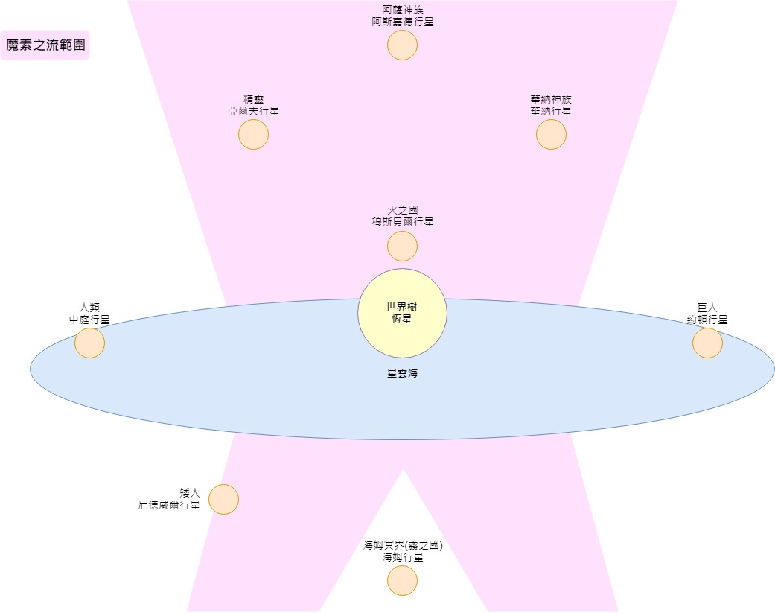
魔素黑潮範圍

新世界編年史
 |  |  |  | 月月筆記
前言
本遊戲舞台為諸神黃昏後的新世界，人類用自己的雙手建立了新世界，寫下屬於他們的歷史，而本作故事的時間軸發生於諸神黃昏後的1332年，因為人們貪婪的慾望，惡意再次甦醒，漫步於曾經是救贖的大地。以下是新世界的創世紀。

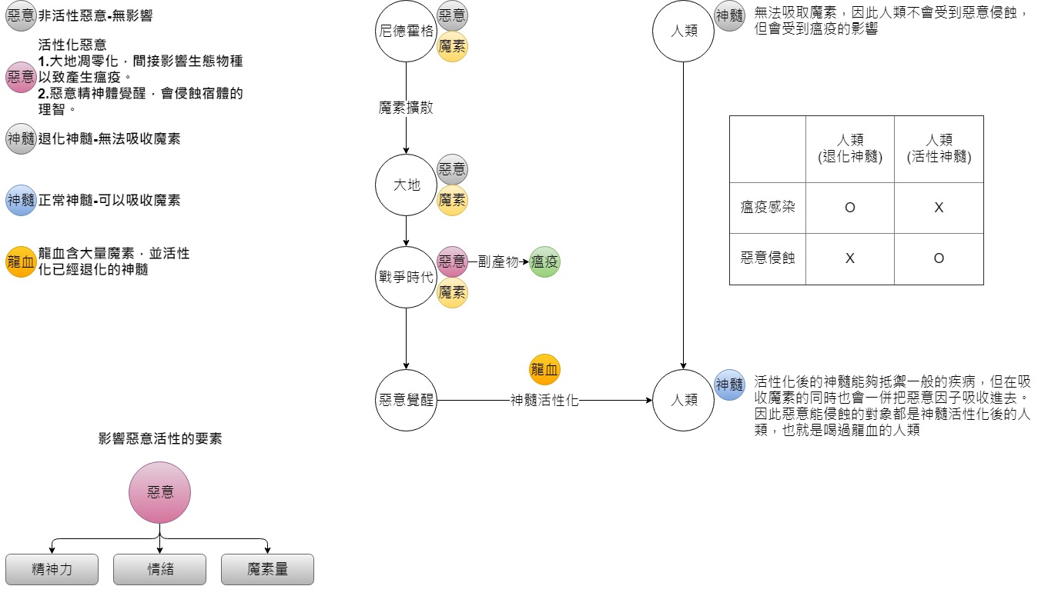
魔素解釋
 | 名稱 | 說明
重 要 人 物 | 詩寇蒂 | 阿薩神族中掌管未來的女神，從福金那得知了情感的概念，在逆神計畫中被福金請託將倖存人類帶往新世界。對於人類能夠引發的無限可能性（奇蹟）這跳脫機率的存在，視為超越眾神帶來希望【Ur】的能力，同時也非常愧疚神族對於人類的所作所為。
 | 倖存的人類 | 末日之戰中僥倖生存的人類，只能四處逃竄，無助地等待著戰爭的結束。 諸神黃昏之際，受到福金和無名人類的幫助與詩寇蒂搭上了彩虹橋前往新世界。(此時僅剩2人)
 | 尼德霍格 | 舊世代象徵著末日的巨龍，諸神黃昏後被恆星爆炸衝擊到宇宙中，最後恰巧落於新世界，此時的巨龍早已奄奄一息。
地 理 | 新世界 | 位於特拉希爾的邊際，因距離世界樹較遠長年處於冰封狀態，沒有晝夜、氣候惡劣並不適合人類生存，但神族的觀測指出，這冰封的大地下蘊藏的相當充足的"生機"。

新世界年史
事件 | 敘述
 | 年表 | 人類 | 舊時代傳說角色
降臨新世界 | 新曆元年 | [無名神者] - 與神族福金聯合反叛奧丁，最後再與奧丁的爭鬥中死亡，但也成功阻止了奧丁的計畫，引發諸神黃昏。 | [福金] - 與無名人類聯合反叛奧丁，為了阻止永恆之槍的發射，在與看守者海姆達爾的戰鬥中重傷，最後僅能改變發射軌道，死於諸神黃昏中。 | 童話故事：失去翅膀的烏鴉
 |  | [倖存的人類] - 諸神黃昏前夕倖存的人類依照逆神計畫搭上了前往新世界的彩虹橋，但由於彩虹橋運行時產生的巨大能量，使得人類陷入了長時間的沉睡。 | [詩寇蒂] - 在諸神黃昏前夕，受到了福金的委託將殘存的人類帶往新世界，並將自己的神髓分給了人類，保護他們在通過彩虹橋時不會被強大的魔素流動所撕裂。
解凍大地 | 新曆30年 | [倖存的人類] - 沉睡中 | [詩寇蒂] - 沒有魔素且冰封的新世界對人類來說是完全致命的，因此決定釋放自己的魔素來解凍周圍的大地，確保沉睡中的人類得以生存。但詩寇蒂本身的魔素量並不足以長期生存使用了，此時巨大的身影劃過了天空……
新世界之光 魔素迴廊 | 新曆50年 | [倖存的人類] - 沉睡中 | [詩寇蒂] - 循著巨影的方向前進，詩寇蒂發現了奄奄一息的尼德霍格，便前去與其交談，她希望能使用尼德霍格剩下的龐大魔素來維持這個世界的生機。
 |  |  | 「悲傷的時代已經逝去了，世界不再複雜，你願意為這個單純的世界帶來希望嗎？」 「哼，無聊透頂…隨妳吧！老朽現在只想睡一覺而已。」 「謝謝你……」 「別忘了惡意的存在……」 「…………」
 |  |  | [詩寇蒂＆尼德霍格]詩寇蒂隨後便吻了尼德霍格，將自己的生命與尼德霍格相連，隨後詩寇蒂將尼德霍格的龐大魔素能量向天空發散，魔素涵蓋了整個世界，魔素迴廊因而成形，如絲綢般輕柔地包覆著新世界，並散發著溫暖的光且不斷為大地注入能量，隨後冰層融化成了海洋，大地漸漸地生機盎然，天空也不再只是黑夜，伴隨著魔素迴廊的週期軌道，而有了晝夜。 | 童話故事：與龍結婚的公主
 |  |  | [詩寇蒂的祝福]「被揀選的人啊…你們已經自由了，再也不會受我們奴役，這裡是屬於你們的世界。」 「神族的末裔，命運女神詩寇蒂在此祝福，未來…就交給你們了……」
 |  |  | 此後詩寇蒂便與尼德霍格陷入永恆的沉睡。
 |  |  | 備註 : 尼德霍格的魔素本身就含有惡意的因子，會促使宿主有破壞的慾望，但因為末日之戰的終結，惡意也跟著失去活性變回普通的魔素，並非消失，也因此種下了後來人類戰爭時期產生瘟疫的種子。
人類甦醒 | 新曆70年 | [倖存的人類] - 伴隨著詩寇蒂的祝福，新世界迎來第一道曙光，人類也從長時間的沉睡中甦醒，映入眼簾的不再是戰火蔓延的煉獄之地，而是一片綠意盎然充滿生機的大地 - 新世界。 | -
 |  | 此後人類開始漸漸發展了起來，並且流傳著一段故事 : 「貪婪使神蒙蔽了雙眼，世界為此戰爭及毀滅。」 「我們的祖先為了保護族人向神宣戰，拖著殘缺的身軀將神拉下了王座，結束了永無止盡的戰爭。」 「溫柔的女神對人類伸出了雙手，像母親般帶給人們新生命。」
 |  | 備註 :倖存的人類在經過長時間沉睡後已經喪失了一些記憶，只依稀記得曾經有場大戰，祖先向神挑戰並終結了戰爭，女神帶領人們來到新世界，祂們的名已經失傳。
部族 | 新曆250年 | 人類經過長時間的文明發展，人口漸漸變多，但也相對產生許多理念與衝突，因而演變成了部族，相同理念的部族會聚在一起形成國家。
人類戰爭 | 新曆1290年 | [兩大帝國] - 部族間的理念不合，進而發展成衝突，最後擴大成戰爭局面，戰爭期間僅是簡單的弱肉強食，力量不足的部族會被吞噬，為了尋求自保都會去依靠實力較強的一方，最終從很多個小部族演變成了有兩大帝國的爭鬥。 | [惡意] - 戰爭所帶來的負面情感再度喚醒了惡意，也漸漸地開始活化起來，已經遊走於大地中的惡意使土地凋零及水源汙濁，並開始影響到人們，瘟疫就此開始蔓延。
 |  | [教團] - 在戰爭中有一群人不斷遊走在戰地，幫助著因戰爭而無家可歸的人，他們不隸屬兩大帝國，僅是為了避戰而存在的團體，最終在領導者的帶領下遠離了戰爭之地，在深山內建立了自己的家園 - 城鎮大教團因而成立。
戰爭末期 瘟疫肆虐 | 新曆1312年 | [兩大帝國] - 瘟疫不斷肆虐的國民及軍隊，連仗都無法打，因此雙方決議先行停戰，並開始極力尋找瘟疫的解藥，但這也意味著誰先找到解藥誰就是贏家，表面上雖是停止戰爭但仍然存在著許多暗鬥。 | [惡意] - 惡意從戰爭開始不斷活化著，但宿主-尼德霍格已經無法再行動，因此需要尋找下一個宿體，並呈現有實體的惡意核心存在於世界各地的地底中。 教團地底正好有一個惡意核心，經由教團大祭司的接觸後寄宿於大祭司身上，惡意便此覺醒。
 |  | [教團] - 即便遠離戰爭之地的教團也受到了瘟疫的侵襲，此時教團意外發現了位於城鎮地底深處的神秘洞窟及液體，能夠治癒瘟疫，便開始大量使用於居民身上。
解藥傳言 教團陷落 | 新曆1332年 | [兩大帝國] - 不知從何時，有一個傳聞在帝國間流傳「在南方山脈間有一座無人知曉的城鎮，其中有著萬能的解藥，甚至連瘟疫都能醫治」即使是完全沒有依據的傳言，但為了獲得最後的勝利仍然派出了使者前往探究。其中一個帝國派出了一支探查隊前往，而主角 - 克弗思．慕尼(Corvus．Munin)就在其中。
 |  | [教團] - 原以為瘟疫危機已經解決教團，卻沒想到解藥卻是最毒的毒藥，居民開始無故暴躁、破壞、甚至有些突變成怪物，城鎮在無預警的情況下一夕之間陷落，成為了怪物的巢穴。

劇本流程-序章
前言
主角隸屬的騎士團是尋找瘟疫解藥的探查隊，在來到傳聞有解藥的城鎮時不幸中了瘟疫…… 關卡流程：哨口喝藥昏倒>醒來街區>在廣場遇到三女>去教堂幹瓦格>經過墓園>地下聖壇

生命樹 有falg2開啟可調查:在平民間傳聞是女神詩寇蒂從世界樹那獲得的種子所種下的希望之樹。 上面會有許多平民掛上去的遺物。

有falg1開啟:到了墓園看到鷹隼騎士站在瓦格的墓前。
6.進入了地下聖壇，四處收集關於城鎮的資訊與解藥的情報，從酒吧走出來後看見有個小房間的門開啟，傳來了剛剛在廣場的女孩聲音說：進來吧…主角便走了進去。 在這可獲得flag1 flag2

5.來到了教堂，敲響鐘聲，突然在旁的重裝騎士，大吼大叫地說這裡由我來守護便砍向主角！（boss戰瓦格）
生命樹
地下聖壇
酒吧
平民區
鷹隼騎士
教堂
墓園

廣場
4.主角來到了城鎮中心看見了一位空靈的女孩，女孩指著一個方向說回家的路被堵住了……(輪迴起始點) 註:三女與主角互動不同代表著不同周目……
克弗思
瓦格
瓦格(死)

城鎮廣場
克弗思
7.女孩說了城鎮的狀況，還有自己的身分，和魔素的祕密，解藥瘟疫及惡意的關係，說了好長一段故事…
會議室
三女房間

艾絲彌

艾絲彌
克弗思

3.主角醒來便在平民區街道，發現了自身感官都提升了，更加確信這個城鎮有解藥的存在，但城鎮卻有股詭異的氣氛，突然有人（聖女獵人）從背後襲來，主角將他撂倒後，便在城鎮調查，直到發現了一條若隱若現的線……

克弗思
2.來到了城鎮哨口只見一名鷹隼騎士在這，鷹隼騎士見主角瘟疫發作便給了一瓶酒紅色液體(龍血)，便說這是瘟疫的解藥，主角想說反正也只生下死路一條，便喝下了，接著便昏倒…… 而鷹隼騎士也離去此處。

城鎮哨口

鷹隼騎士
1.中瘟疫的主角與他的夥伴，互相攙扶著來到了傳聞有解藥的城鎮哨口前方，但是小夥伴已經無法行動最後死亡，主角就把小夥伴埋在旁邊的大樹之下，喝下夥伴身上剩下的抑制劑繼續往前。

克弗思



小夥伴(死)

小夥伴
克弗思

